CP05
 | CASO | El sistema debe permitir el guardado de la información en estado "por enviar" -detalle del formato PBIP
 |  | VUCEPERPAM-8071 | CP05

 | ROL | Navegador: CHROME
 |  | Rol: CP. Administrado. Operador

 | EVIDENCIA DEL CASO

 | p1. Ingresar al sistema mediante URL VUCE 2.0
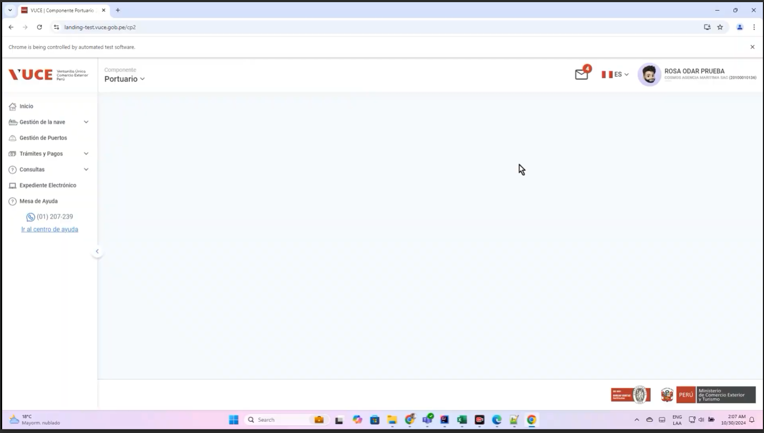

 | p2. Selección del menú: Gestion de nave
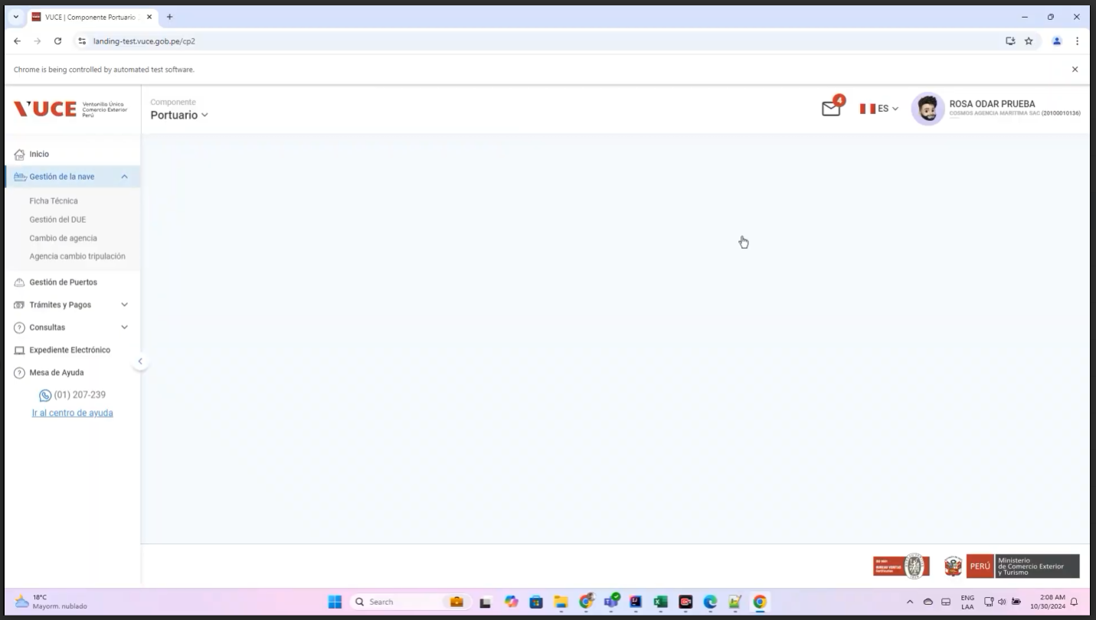

 | p3 Selecion submenú: Gestion de DUE estado "por enviar"
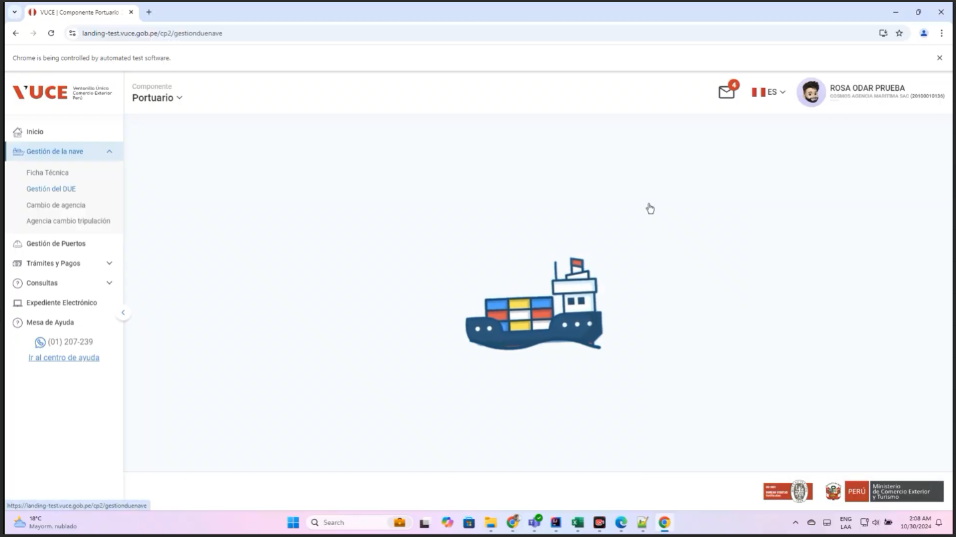
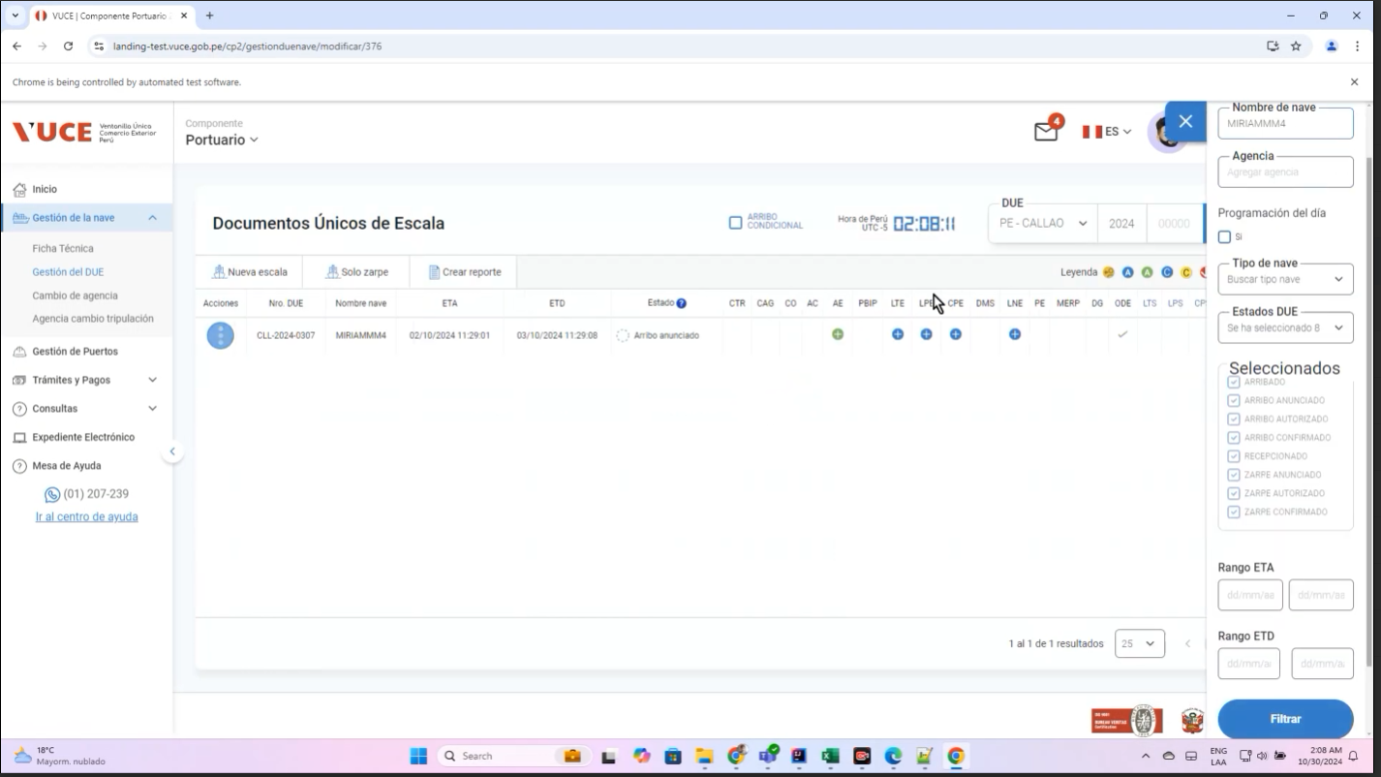

 | p4. Ingresar interfaz DUE detalle del formato PBIP
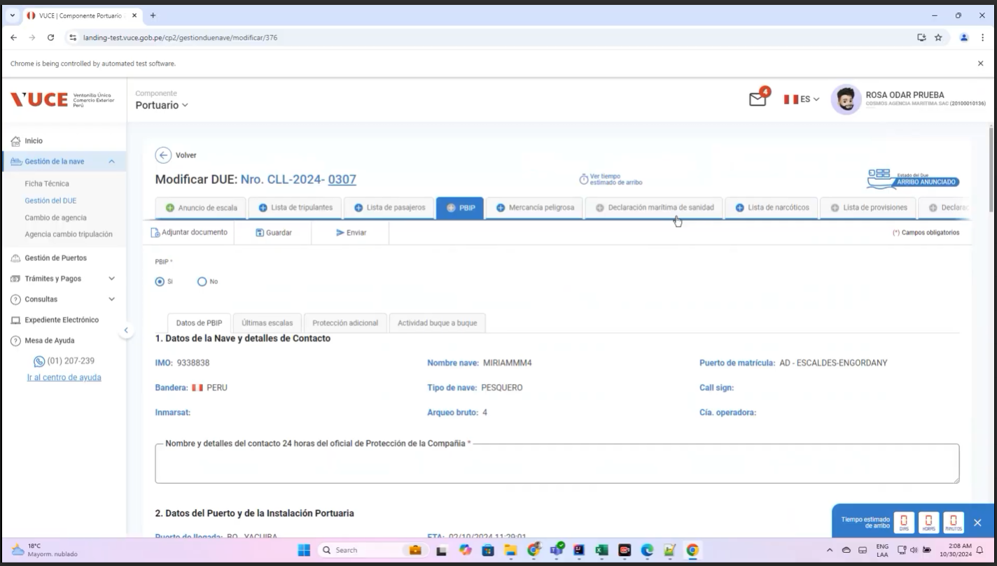

 | (Los campos cumplen con las limitaciones de longitud y formato mencionadas en sus respectivos mapeos técnicos. Y, va a guardar la información por primera vez.)
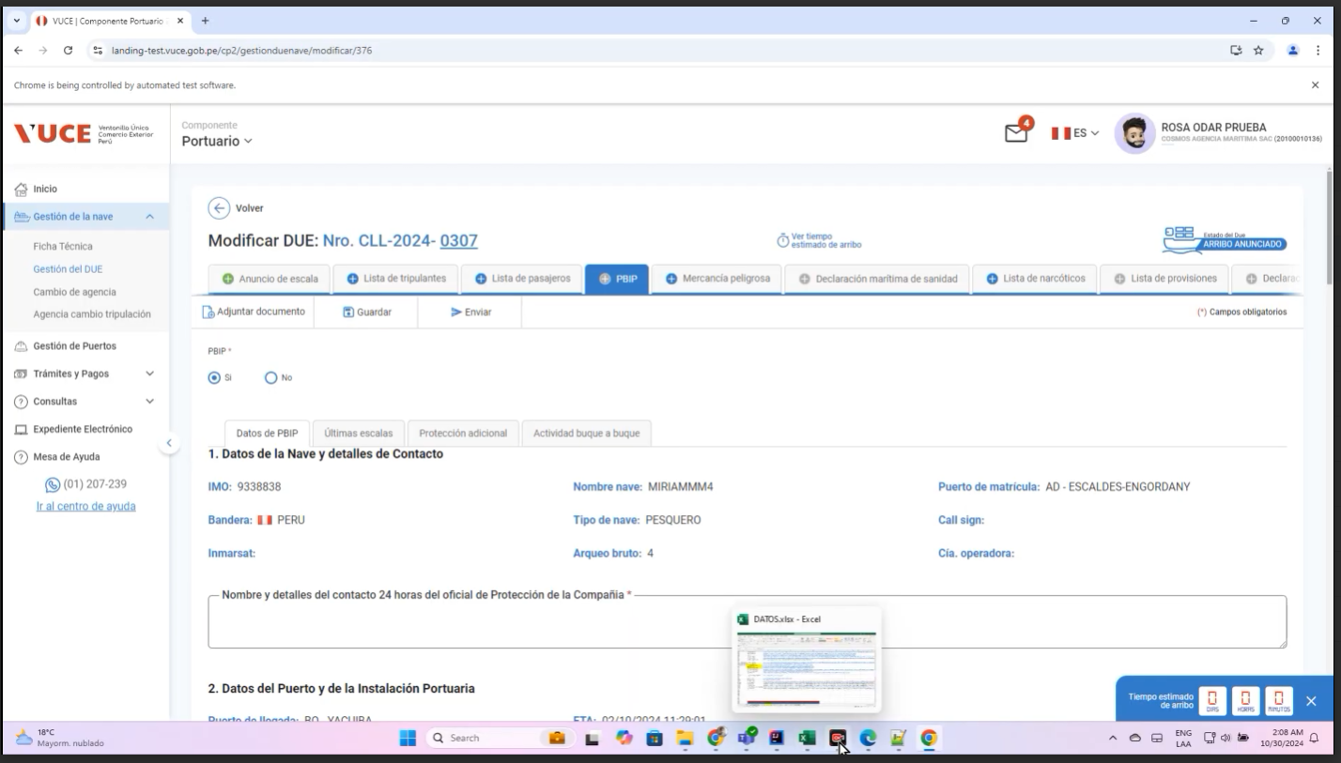

 | p5. seleccione la opción “guardar”.
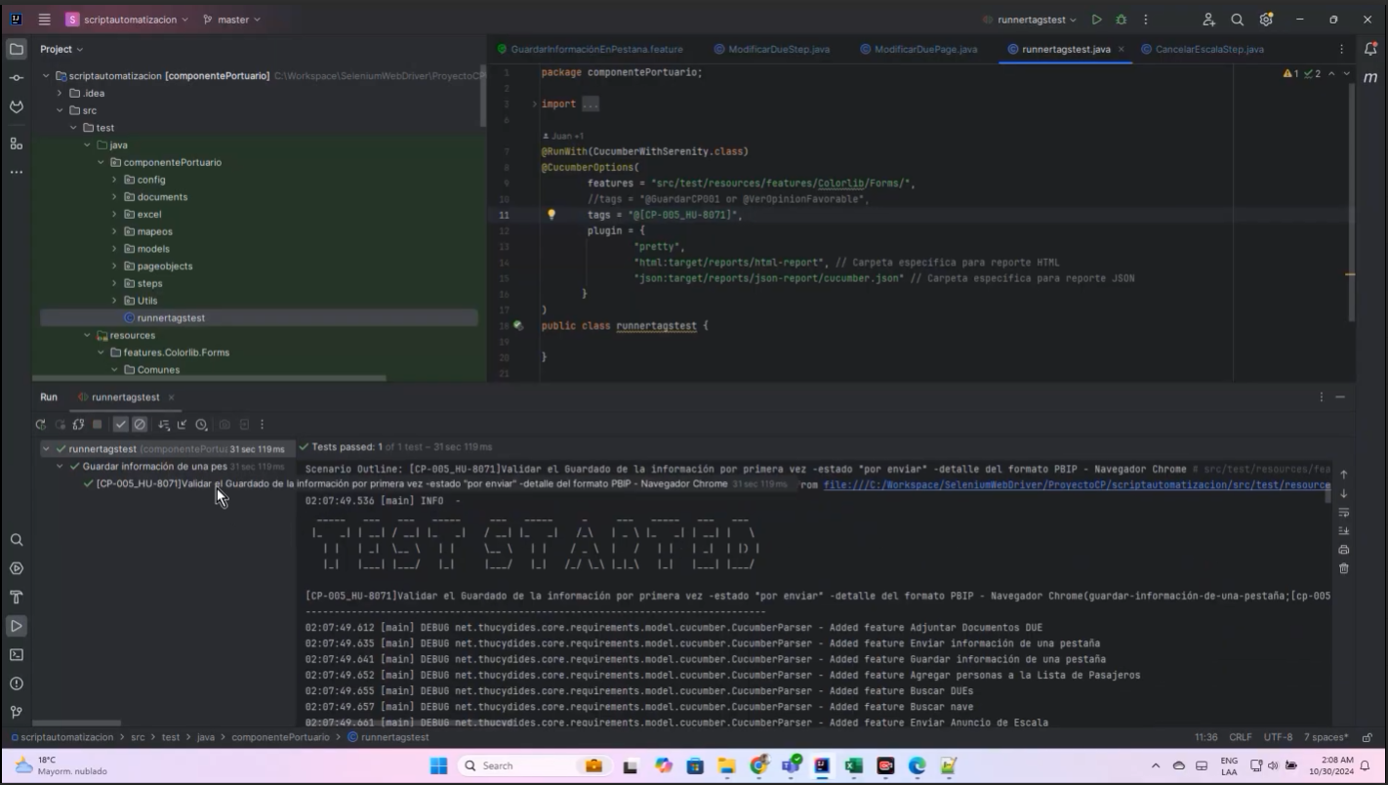
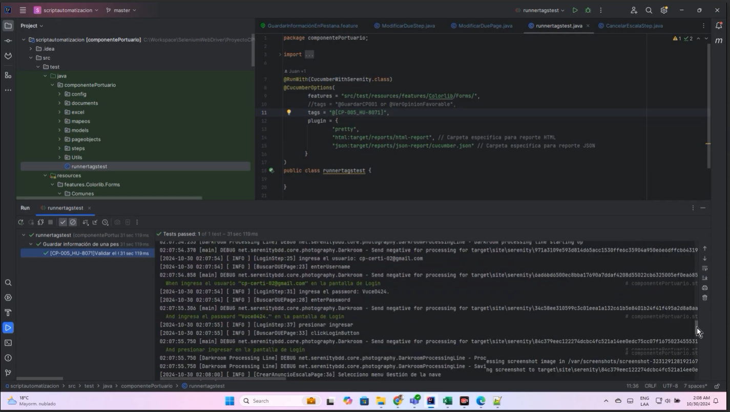

RESULTADO ESPERADO : |  | CONFORME

